Handleidng
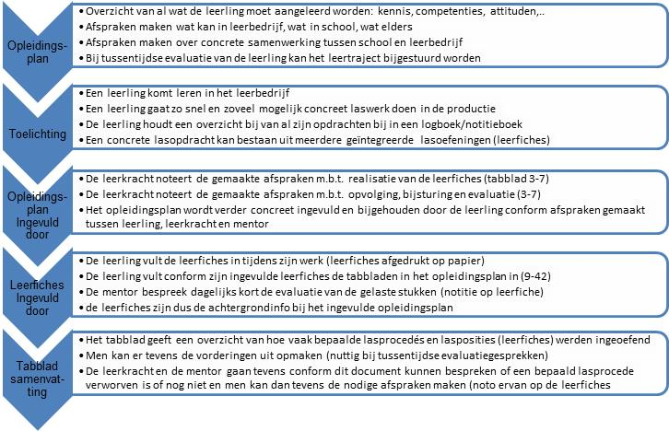

Legende
De mogelijke lasposities zijn in de afbeelding weergegeven (Europese norm ISO6947)

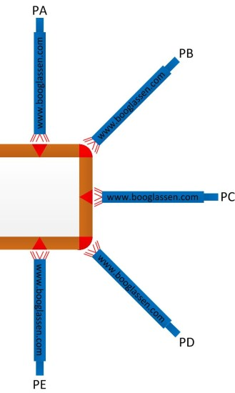

­

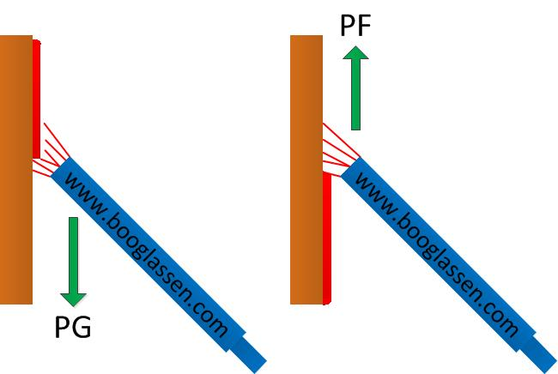

­

PA = lassen onder de hand
PB = staande hoeklas.
PC = horizontaal / verticaal lassen (lassen uit de zij).
PD = hoeklas boven het hoofd.
PE = lassen boven het hoofd
PF = lassen van beneden naar boven (verticaal opgaand of “stapelen”).
PG = lassen van boven naar beneden (verticaal neergaand lassen).

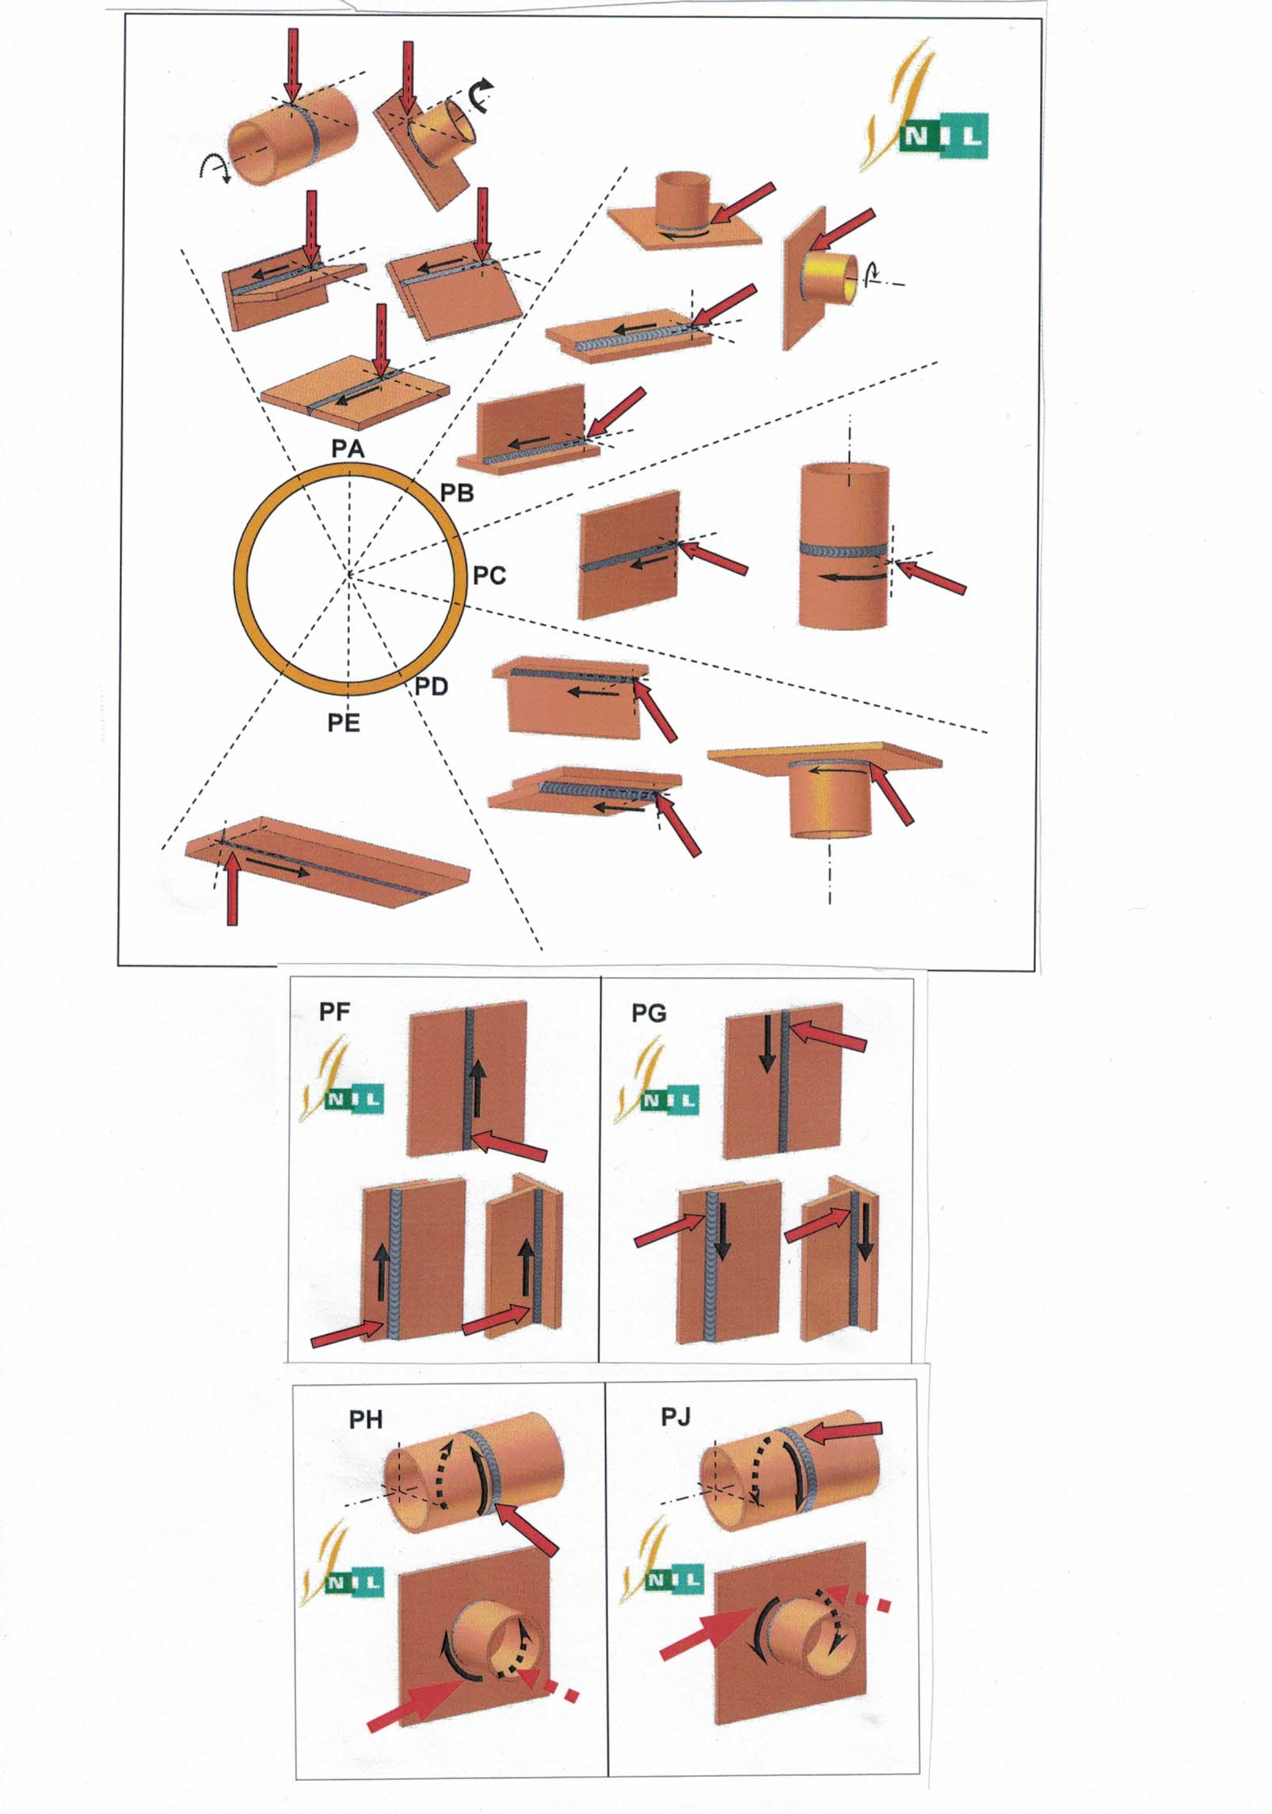

WPS Welding Procedure Specification LMB Las Methode Beschrijving
PQR Procedure Qualification Record / LMK Lasmethode kwalificatie
DOP Declaration of Performance

FW: Hoeklas
BW: Stompe las
P: plaat
T: Pijp

Pijplassen: beheersingsniveau1
Beheersingsniveau 1 geldt voor basisbeheersing.
Naast weten, kennen en begrijpen is ook een vorm van beperkt toepassen vereist
Onder beperkt toepassen verstaan we:
o weten welke technieken, procedures en methoden er bestaan en er zelf een beperkt aantal van kunnen toepassen
o technieken, procedures en methoden in een vertrouwde, gestructureerde of gecontroleerde context kunnen toepassen.
Een gesimuleerde context volstaat.
In competentiegericht onderwijs zijn kennis en vaardigheden onlosmakelijk met elkaar verbonden.
Als je de kennis uit de beroepskwalificatie koppelt aan een cluster met beheersingsniveau 1, mag je het kennisniveau in overeenstemming brengen met dat beheersingsniveau.

